상품제안서
엔보우 메탈C04 C타입 OTG 3.0 USB | 상품코드: S24471

 |  |  |  |  |  |  | 02-713-8555 | www.synergygift.co.kr
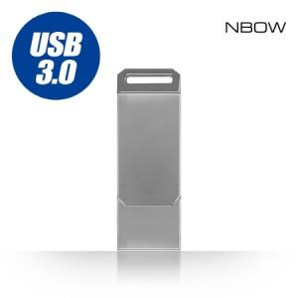

【상세/제작정보】

【인쇄/포장옵션】 | 레이저 / 포장지포장

【공급단가】 | 수량 | 50~ | 100~ | 500~ | 1,000~ | 2,000~
*VAT별도 | 16GB(품절) | 7,500원 | 7,320원 | 7,020원 | 6,840원 | 6,660원
 | 32GB(품절) | 7,840원 | 7,650원 | 7,330원 | 7,150원 | 6,960원
 | 64GB | 20,000원 | 19,520원 | 18,720원 | 18,240원 | 17,760원
 | 128GB(품절) | 15,870원 | 15,490원 | 14,850원 | 14,470원 | 14,090원

【상품 URL】 | https://www.synergygift.co.kr:443/src/goods_detail.php?gdno=24471

